EJERCICIO2
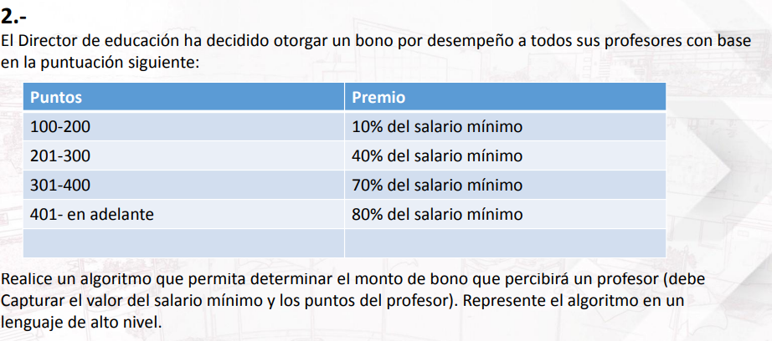

BONO
Puntos | Salario min.
100-200 | 10%
201-300 | 40%
301-400 | 70%
401 | 80%

